Technische Specificaties PL
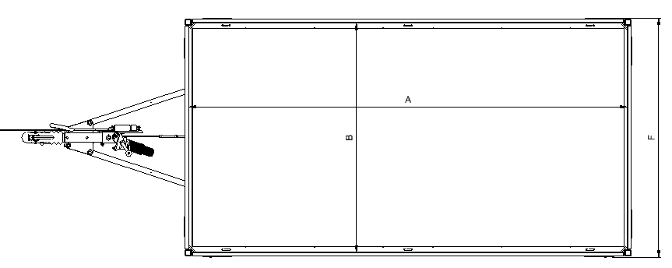

Selecteer wagen↓
Uitvoering | Totaal Draagvermogen [kg] | Ledig gewicht standaard uitvoering [kg] | Laadvermogen netto [kg] | Baklengte binnenwerks (A) [cm] | Bakbreedte binnenwerks (B) [cm] | Laadvloerhoogte (C) [cm] | Dissellengte (D) [cm] | Totale lengte (E) [cm] | Totale breedte (F) [cm] | Totale hoogte (G) [cm] | Koppelhoogte (H) [cm] | Spoorbreedte (I) [cm]
PL752515 enkelas ongeremd | 750 | 256.0 | 494 | 255 | 150 | 62 | 121.0 | 375 | 157 | 93 | 41 | 119.0
PL752517 enkelas ongeremd | 750 | 269.0 | 481 | 255 | 170 | 62 | 118.0 | 378 | 177 | 93 | 41 | 139.0
PL752915 enkelas ongeremd | 750 | 269.0 | 481 | 290 | 150 | 62 | 121.0 | 410 | 157 | 93 | 41 | 119.0
PL752917 enkelas ongeremd | 750 | 282.0 | 468 | 290 | 170 | 62 | 118.0 | 413 | 177 | 93 | 41 | 139.0
PL753215 enkelas ongeremd | 750 | 290.0 | 460 | 325 | 150 | 62 | 121.0 | 440 | 157 | 93 | 41 | 119.0
PL753217 enkelas ongeremd | 750 | 306.0 | 444 | 325 | 170 | 62 | 118.0 | 443 | 177 | 93 | 41 | 139.0
PL752515 enkelas geremd | 750 | 299.0 | 451 | 255 | 150 | 63 | 126.0 | 380 | 157 | 93 | 43 | 119.0
PL752517 enkelas geremd | 750 | 313.0 | 437 | 255 | 170 | 63 | 123.0 | 383 | 177 | 93 | 43 | 139.0
PL752915 enkelas geremd | 750 | 311.0 | 439 | 290 | 150 | 63 | 126.0 | 415 | 157 | 93 | 43 | 119.0
PL752917 enkelas geremd | 750 | 326.0 | 424 | 290 | 170 | 63 | 123.0 | 418 | 177 | 93 | 43 | 139.0
PL753215 enkelas geremd | 750 | 334.0 | 416 | 325 | 150 | 63 | 126.0 | 450 | 157 | 93 | 43 | 119.0
PL753217 enkelas geremd | 750 | 350.0 | 400 | 325 | 170 | 63 | 123.0 | 453 | 177 | 93 | 43 | 139.0
PL752515 tandemas ongeremd | 750 | 306.0 | 444 | 255 | 150 | 62 | 121.0 | 375 | 157 | 93 | 41 | 119.0
PL752517 tandemas ongeremd | 750 | 320.0 | 430 | 255 | 170 | 62 | 118.0 | 378 | 177 | 93 | 41 | 139.0
PL752915 tandemas ongeremd | 750 | 318.0 | 432 | 290 | 150 | 62 | 121.0 | 410 | 157 | 93 | 41 | 119.0
PL752917 tandemas ongeremd | 750 | 333.0 | 417 | 290 | 170 | 62 | 118.0 | 413 | 177 | 93 | 41 | 139.0
PL753215 tandemas ongeremd | 750 | 34.0 | 716 | 325 | 150 | 62 | 121.0 | 440 | 157 | 93 | 41 | 119.0
PL753217 tandemas ongeremd | 750 | 357.0 | 393 | 325 | 170 | 62 | 118.0 | 443 | 177 | 93 | 41 | 139.0
PL752515 tandemas geremd | 750 | 375.0 | 375 | 255 | 150 | 63 | 126.0 | 380 | 157 | 93 | 43 | 119.0
PL752517 tandemas geremd | 750 | 391.0 | 359 | 255 | 170 | 63 | 123.0 | 383 | 177 | 93 | 43 | 139.0
PL752915 tandemas geremd | 750 | 388.0 | 362 | 290 | 150 | 63 | 126.0 | 415 | 157 | 93 | 43 | 119.0
PL752917 tandemas geremd | 750 | 404.0 | 346 | 290 | 170 | 63 | 123.0 | 418 | 177 | 93 | 43 | 139.0
PL753215 tandemas geremd | 750 | 410.0 | 340 | 325 | 150 | 63 | 126.0 | 450 | 157 | 93 | 43 | 119.0
PL753217 tandemas geremd | 750 | 428.0 | 322 | 325 | 170 | 63 | 123.0 | 453 | 177 | 93 | 43 | 139.0
PL132515 enkelas geremd | 1350 | 312.0 | 1038 | 255 | 150 | 63 | 126.0 | 380 | 157 | 93 | 43 | 119.0
PL132517 enkelas geremd | 1350 | 326.0 | 1024 | 255 | 170 | 63 | 123.0 | 383 | 177 | 93 | 43 | 139.0
PL132915 enkelas geremd | 1350 | 325.0 | 1025 | 290 | 150 | 63 | 126.0 | 415 | 157 | 93 | 43 | 119.0
PL132917 enkelas geremd | 1350 | 340.0 | 1010 | 290 | 170 | 63 | 123.0 | 418 | 177 | 93 | 43 | 139.0
PL133215 enkelas geremd | 1350 | 347.0 | 1003 | 325 | 150 | 63 | 126.0 | 450 | 157 | 93 | 43 | 119.0
PL133217 enkelas geremd | 1350 | 364.0 | 986 | 325 | 170 | 63 | 123.0 | 453 | 177 | 93 | 43 | 139.0
PL202515 tandemas geremd | 2000 | 386.0 | 1614 | 255 | 150 | 63 | 126.0 | 380 | 157 | 93 | 43 | 119.0
PL202517 tandemas geremd | 2000 | 402.0 | 1598 | 255 | 170 | 63 | 123.0 | 383 | 177 | 93 | 43 | 139.0
PL202915 tandemas geremd | 2000 | 399.0 | 1601 | 290 | 150 | 63 | 126.0 | 415 | 157 | 93 | 43 | 119.0
PL202917 tandemas geremd | 2000 | 416.0 | 1584 | 290 | 170 | 63 | 123.0 | 418 | 177 | 93 | 43 | 139.0
PL203215 tandemas geremd | 2000 | 421.0 | 1579 | 325 | 150 | 63 | 126.0 | 450 | 157 | 93 | 43 | 119.0
PL203217 tandemas geremd | 2000 | 440.0 | 1560 | 325 | 170 | 63 | 123.0 | 453 | 177 | 93 | 43 | 139.0

Belettering specificaties PL
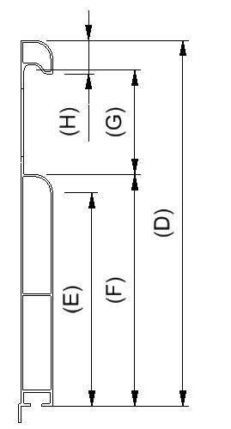

Afmetingen in mm

Selecteer wagen↓
Uitvoering | Voorbord breedte (A) | Zijbord lengte (B) | Bord hoogte (D) | Vlak hoogte (E) | Wand hoogte (F) | Tussenruimte hoogte (G) | Nok hoogte (H)
L255cm x H30cm | - | 2497.0 | 300 | 175 | 190 | 90 | 28.0
L290cm x H30cm | - | 2847.0 | 300 | 175 | 190 | 90 | 28.0
L325cm x H30cm | - | 3197.0 | 300 | 175 | 190 | 90 | 28.0
L150cm x H30cm | 1447 | - | 300 | 175 | 190 | 90 | 28.0
L170cm x H30cm | 1647 | - | 300 | 175 | 190 | 90 | 28.0

